FUN.BÁSICAS(2)
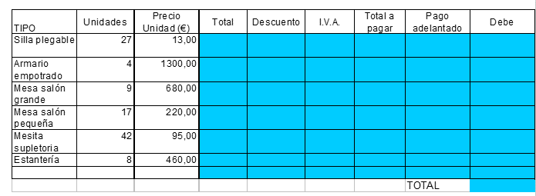

APLICAR REFERENCIAS EN CASO SEA NECESARIO Y TRABAJAR CON FORMATO DÓLARES ($) CON IVA 12%

Tipo | Unidades | Precio | Total | Descuento | IVA | Total a Pagar | Pago adelantado | Debe
Silla pegable | 27 | $13.00 | $351.00 | $333.45 | $40.01 | $373.46 | $74.69 | $298.77
Armario empotrado | 4 | $1,300.00 | $5,200.00 | $4,940.00 | $592.80 | $5,532.80 | $1,106.56 | $4,426.24
Mesa salón grande | 9 | $680.00 | $6,120.00 | $5,814.00 | $697.68 | $6,511.68 | $1,302.34 | $5,209.34
Mesa salón pequeña | 17 | $220.00 | $3,740.00 | $3,553.00 | $426.36 | $3,979.36 | $795.87 | $3,183.49
Mesa supletoria | 42 | $95.00 | $3,990.00 | $3,790.50 | $454.86 | $4,245.36 | $849.07 | $3,396.29
Estantería | 8 | $460.00 | $3,680.00 | $3,496.00 | $419.52 | $3,915.52 | $783.10 | $3,132.42
 |  |  |  |  |  |  | TOTAL | $19,646.55

FUN.BÁSICAS(3)
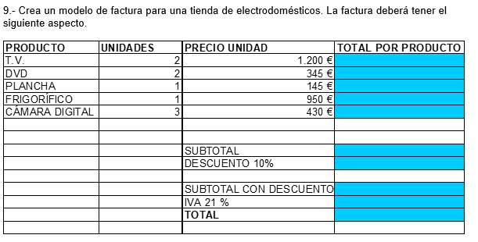

APLICAR REFERENCIAS EN CASO SEA NECESARIO Y TRABAJAR CON FORMATO DÓLARES ($) CON IVA 12%

FACTURA
Producto | Unidades | Precio Unidad | Total producto
TV | 2 | $1,200.00 | $2,400.00
DVD | 2 | $345.00 | $690.00
Plancha | 1 | $145.00 | $145.00
Frigprífico | 1 | $950.00 | $950.00
Cámara Digital | 3 | $430.00 | $1,290.00
 |  | Subtotal | $5,475.00
 |  | Descuento 10% | $547.50
 |  | Subtotal con Descuento | $4,927.50
 |  | IVA 12% | $591.30
 |  | TOTAL | $5,518.80

GR1
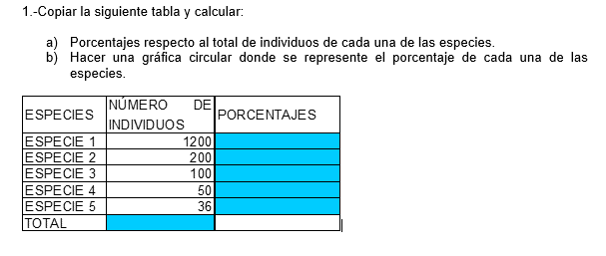

 | ESPECIES | NUMERO DE INDIVIDUOS | PORCENTAJES
 | ESPECIE 1 | 1200 | 76%
 | ESPECIE 2 | 200 | 13%
 | ESPECIE 3 | 100 | 6%
 | ESPECIE 4 | 50 | 3%
 | ESPECIE 5 | 36 | 2%
 | TOTAL | 1586
PORCENTAJES POR ESPECIE

APLICAR REFERENCIAS EN CASO SEA NECESARIO

GR2
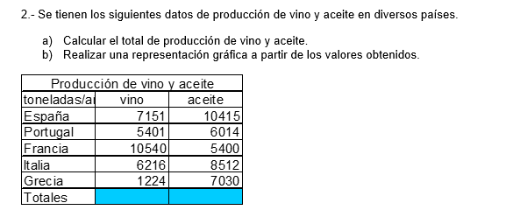

Producción de Vino y Aceite por país

LA GRÁFICA DEBERÁ INDICAR LAS CANTIDADES DE VINO Y ACEITE QUE HA PRODUCIDO CADA PAÍS

APLICAR REFERENCIAS EN CASO SEA NECESARIO

Producción de vino y aceite
Toneladas | Vino | Aceite
España | 7151 | 10415
Portugal | 5401 | 6014
Francia | 10540 | 5400
Italia | 6216 | 8512
Grecia | 1224 | 7030
Totales | 30532 | 37371

GR3
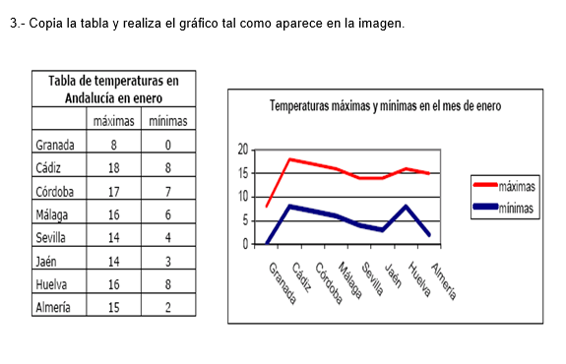

APLICAR REFERENCIAS EN CASO SEA NECESARIO

Temperaturas máximas y mínimas en el mes de enero
Tabla de temperaturas en Andalucía en enero
 | Máximas | Mínimas
Granada | 8 | 0
Cádiz | 18 | 8
Córdoba | 17 | 7
Málaga | 16 | 6
Sevilla | 14 | 4
Jaén | 14 | 3
Huelva | 16 | 8
Almería | 15 | 2

GR4
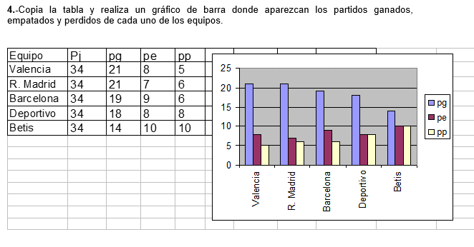

APLICAR REFERENCIAS EN CASO SEA NECESARIO
Partidos por equipo
Equipo | Pj | Pg | Pe | Pp
Valencia | 34 | 21 | 8 | 5
R. Madrid | 34 | 21 | 7 | 6
Barcelona | 34 | 19 | 9 | 6
Deportivo | 34 | 18 | 8 | 8
Betis | 34 | 14 | 10 | 10

GR5
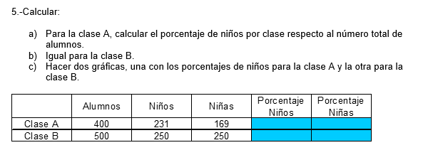

% CLASE A

APLICAR REFERENCIAS EN CASO SEA NECESARIO
% CLASE B

 | Alumnos | Niños | Niñas | Porcentaje Niños | Porcentaje Niñas
Clase A | 400 | 231 | 169 | 58% | 42%
Clase B | 500 | 250 | 250 | 50% | 50%

GR6
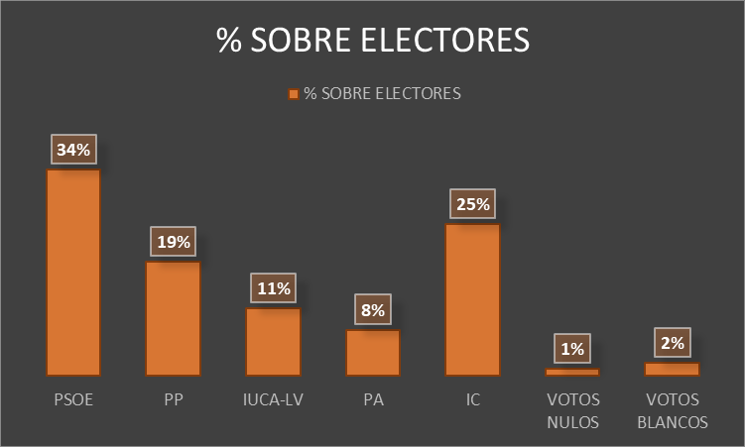

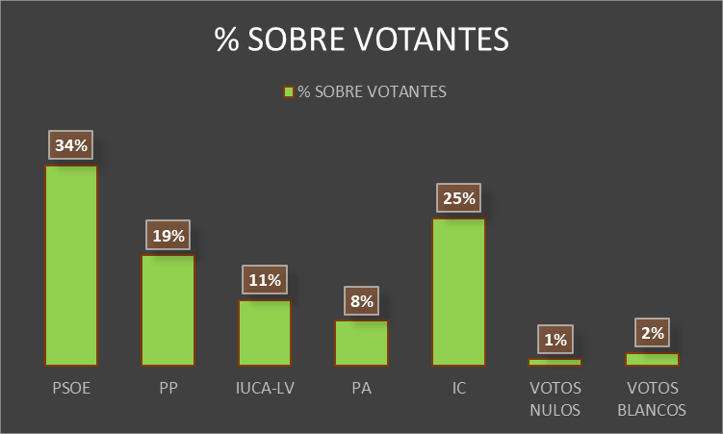
APLICAR REFERENCIAS EN CASO SEA NECESARIO

TOTAL ELECTORES | TOTAL VOTANTES | ABSTENCIONES | PSOE | PP | IUCA-LV | PA | IC | VOTOS NULOS | VOTOS BLANCOS
34515 | 28758 | 5757 | 9814 | 5413 | 3210 | 2180 | 7214 | 312 | 615
% SOBRE ELECTORES | 83% | 17% | 28% | 16% | 9% | 6% | 21% | 1% | 2%
% SOBRE VOTANTES | 100% | 20% | 34% | 19% | 11% | 8% | 25% | 1% | 2%

GR7
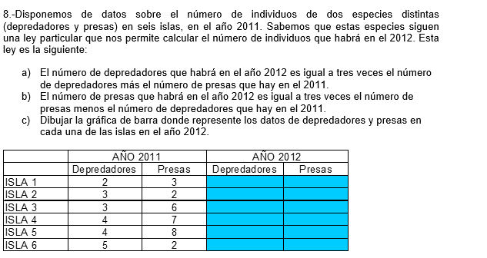

 |  |  |  |  |  | NOTA X TEMA | CANTIDAD | TOTAL
 |  |  |  |  | FILTROS | 1 | 1 | 1
 |  |  |  |  | FUN.BÁSICAS | 0.5 | 2 | 1
 |  |  |  |  | REFERENCIAS | 1.5 | 1 | 1.5
 |  |  |  |  | Gr1-5 | 0.7 | 5 | 3.5
 |  |  |  |  | Gr6-8 | 1 | 3 | 3
 |  |  |  |  |  |  |  | 10

Depredadores y presas - 2012
APLICAR REFERENCIAS EN CASO SEA NECESARIO

 | AÑO 2011 |  | AÑO 2012
 | Depredadores | Presas | Depredadores | Presas
ISLA 1 | 2 | 3 | 9 | 7
ISLA 2 | 3 | 2 | 11 | 3
ISLA 3 | 3 | 6 | 15 | 15
ISLA 4 | 4 | 7 | 19 | 17
ISLA 5 | 4 | 8 | 20 | 20
ISLA 6 | 5 | 2 | 17 | 1

GR8
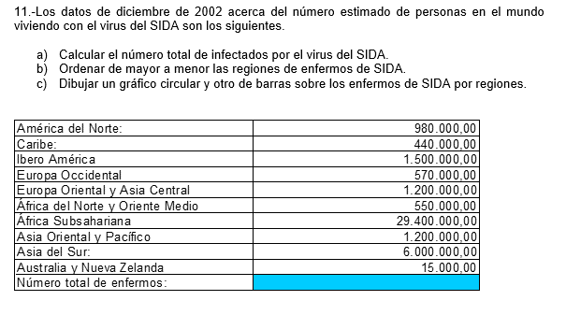

Enfermos de SIDA
APLICAR REFERENCIAS EN CASO SEA NECESARIO
Regiones | No. Enfermos de SIDA
África Subsahariana | 29400000
Asia del Sur | 6000000
Ibero América | 1500000
Europa Oriental y Asia Central | 1200000
Asia Oriental y Pacífico | 1200000
América del Norte | 980000
Europa Occidental | 570000
África del Norte y Oriente Medio | 550000
Caribe | 440000
Australia y Nueva Zelanda | 15000
Número total de enfermos | 41855000

Enfermos de SIDA

